Option 1
Level
Vàng khóa Vàng
Xu khóa Xu
Online Nhận thương
Thành tích
Bảng xếp hạng
Nạp
Level nhân vật
Khung máu | Thông tin chỉ số nhân vật
Lực chiến | Phó bản
Danh hiệu | Đấu trường
Nạp xu
 | Tiệm rèn
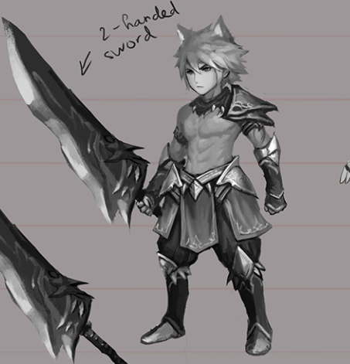
Power :
Máu :
Damg :
Phó bản
 | Shop
 | Bảng xếp hạng
 | Nhân vật
 | Túi đồ
Trang bị
Đấu trường
Setting
 | Hộp Thư
 | Bạn bè
 | Setting
Siêu thị
 | Thoát
 | Rương thần kỳ
Menu 2
 | Chat
 | Online nhận thưởng
 | Nạp Xu
Tiệm rèn
 | Khung chat
Menu 3
 | Banner
 | Thành tích
Rương THần kỳ

 | 500

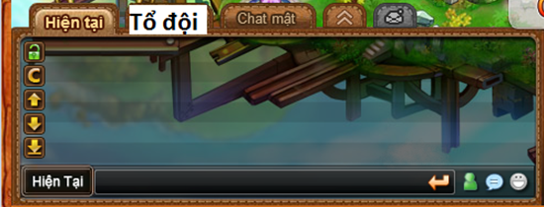

Nhân vật
Túi đồ
Hộp thư
Bạn bè
Thoát

Option 2
Level
Vàng khóa Vàng
Xu khóa Xu
Onl Nhận thưởng
Thành Tích
Bảng xếp hạng
Setting
[PROMOTION]
Nạp
Phó bản
Thông tin chỉ số nhân vật
Phó bản
Đấu trường
Tiệm rèn
Shop
Bảng xếp hạng
Nhân vật
Tiệm Rèn
Túi đồ
Đấu Trường
Hộp Thư
Bạn bè
Setting
Thoát
Rương thần kỳ
Chat
Online nhận thưởng
Nạp Xu
Khung chat
Banner
Rương THần kỳ
Thành tích
Shop

Power :
Máu :
Damg :
 | Nhan vat ngang
 | Cac nut la hon dao

Trang bị

Nhân vật
Túi đồ
Hộp thư
Bạn bè
Thoát

Option 3
[PROMOTION]
[PROMOTION]
DIAMOND HUNTER
1 | 2 | 3 | 4 | 5 | 6 | 7 | 8 | 9 | 10 | 11 | 12 | 13 | 14 | 15 | 16 | 17 | 18 | 19 | 20 | 21 | 22 | 23 | 24 | 25 | 26 | 27 | 28 | 29 | 30 | 31 | 32 | 33 | 34 | 35 | 36 | 37 | 38 | 39 | 40 | 41 | 42 | 43 | 44 | 45 | 46 | 47 | 48
2
3
4
5
6
7
8
RƯƠNG THẦN
LÒ RÈN
9
CỬA HÀNG
ĐẤU TRƯỜNG
10
PHÓ BẢN
11
12
13
14
15
16
17
18
19
20
21
22 |  |  |  |  |  |  |  |  |  |  |  |  |  |  |  |  |  |  |  |  |  |  |  |  |  |  |  |  |  |  |  |  |  |  |  |  |  |  |  |  |  |  |  |  |  |  |  | Thanh kéo c
NHIỆM VỤ
23 |  |  |  |  |  |  |  |  |  |  |  |  |  |  |  |  |  |  |  |  |  |  |  |  |  |  |  |  |  |  |  |  |  |  |  |  |  |  |  |  |  |  |  |  |  |  |  | Animation nhan vạt ngau nhine e
THÀNH TÍCH
24 |  |  |  |  |  |  |  |  |  |  |  |  |  |  |  |  |  |  |  |  |  |  |  |  |  |  |  |  |  |  |  |  |  |  |  |  |  |  |  |  |  |  |  |  |  |  |  | exc thua
25
26
27
28
29
BẢNG XẾP HẠNG
30
ONLINE NHẬN THƯỞNG
31
32
33
34
35
36
37
38
39
GOLD 3.000.000
CASH 2.000
LV25
40
41
42
43
44
S
45
TRANG BỊ
HỘP THƯ
BẠN BÈ
46
47
48

Option 4
Avatar
Name
LV
Vàng
Xu
Banner

Character

Chỉ số nhân vật

PVP
GUILD
DUNGEON

Vẽ thành vật thể cảnh

SHOP
TREASURE

CHAT
Online
Thành
tích
Túi
đồ
Bạn
bè
Hộp
thư
Vẽ thành button
Nhân vật
Xếp
hạng
Setting

Option 5
Avatar
Nickname
LV
Banner
Vàng
Xu

Character
GUILD

DUNGEON
(vật thể)
Nhân vật nằm trong cảnh chung với Dungeon
PVP
Chỉ số nhân vật
Vẽ thành button

TREASURE

SHOP

CHAT
Thành
tích
Online
Túi
đồ
Bạn
bè
Hộp
thư
Nhân vật
Vẽ thành button
Setting
Xếp
hạng

